PCP

AÑO: 2022
NOMBRE Y APELLIDO: Juan Pablo Herrera

FOTO
Belen
Susana (mamá)
Papá: Lito
Emmanuel
Andar
CÍRCULO DE APOYO
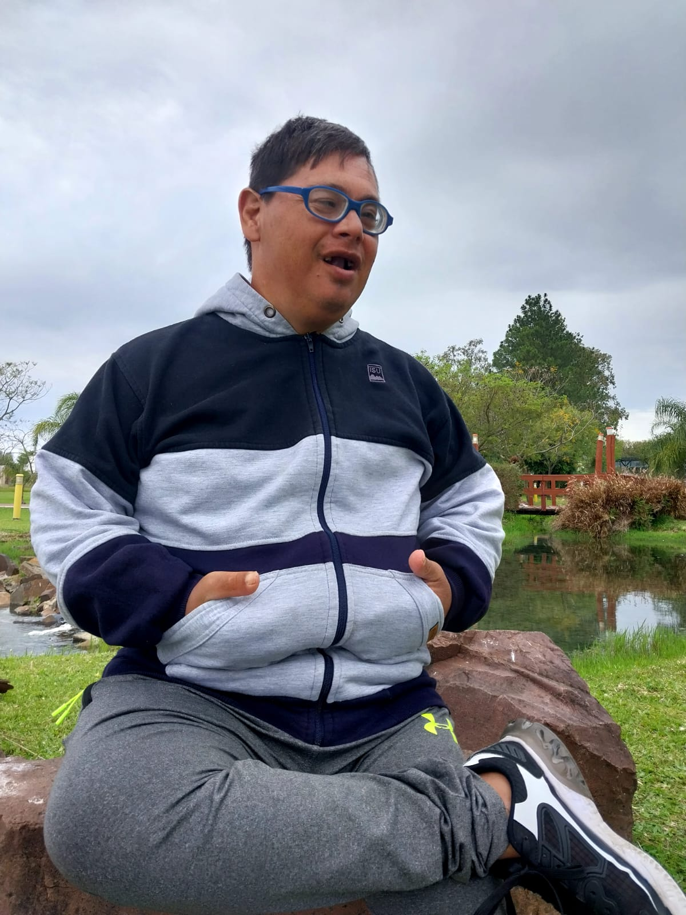
MAPA DE RUTINAS
Mi semana |  |  |  |  | Mi fin de semana
LUNES | MARTES | MIÉRCOLES | JUEVES | VIERNES | SABADO
Me levanto, busco a mi padre para que me ayude a bañarme, luego me cambio y desayuno algo tranquilo. Busco mi mochila y preparo las cosas para la granja. Mientras espero la camioneta tomo unos mates. En la granja, paso por algunos salones, saludo y despues realizo las actividades del dia junto al grupo. Cuando vuelvo a casa saludo los perros y gatos, camino por los diferentes espacios de la casa, escucho musica recostado en el sillon, despues espero la cena y me acuesto temprano. Los fines de semana, por lo general me levanto antes de las 7, desayuno y aveces salgo con mis padres a realizar algunas compras o de paseo en el auto. En la tarde recorro, los espacios de casa, me siento a observar los perros y me cambio de ropa frecuentemente.
 |  |  |  |  | DOMINGO

Que necesito mejorar o fortalecer?
Mi autonomia, controlar el impulso hacia la comida, controlar esfínteres,
MAPAS DE RUTINA
Con qué capacidades y fortalezas cuento?
mantenerme tranquilo
ser cariñoso
Ayudar a levantar la mesa
Ser persistente en las cosas
Qué deben saber y hacer los demás respecto a mis rutinas y rituales? Cuáles son mis rituales? Buscar los pañales cuando los necesito, buscar los elementos para comer y que a veces me escapo a buscar coca en el kiosco cerca a casa. Mis rituales son: Levantar y bañarme, dormir con la luz prendida
LO MÁS IMPORTANTE PARA MI:
Estar con mi familia.
La granja.
Estar tranquilo en un lugar donde no haya gente.
MI PERFIL
MI SUEÑO: Estar en la playa y que me de el viento en la cara
Poder comer mi comida favorita cuando salgo a pasear con mi familia y amigos.
LO QUE DEBEN SABER DE MI:No me gustan los ruidos fuertes, o escuchar gritos, fuegos artificiales ya que me pone muy nervioso. También que me enojo sino se accede a lo que yo quiero.
SUEÑOS |  |  |  | CAPACIDADES | RESULTADOS
SUEÑO | DCV | AREA DE APOYO | SEGUIMIENTO | Mantenerme tranquilo Ser cariñoso Ayudar a levantar la mesa Disfruto con actividades con agua Ser persistente en las cosas
Poder estar en la playa y disfrutar del viento | IS- BE-AU-RI-DR | VH-AS-AS - VC
poder comer mi comida favorita cuando salgo a pasear con mi familia y amigos | BF-BE-AU-DR | VC- AV- VH

SIS |  |  | GENCAT
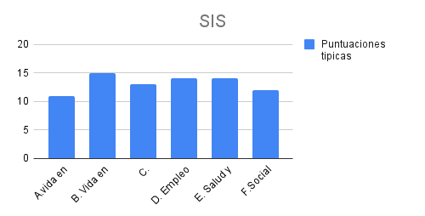 |  |  | 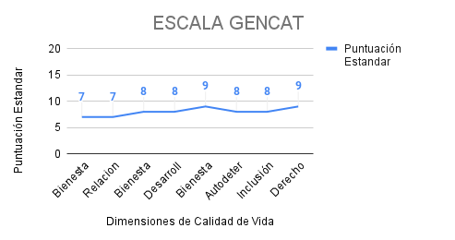
PLAN DE FUTURO PERSONAL
DIMENSIÓN | OBJETIVOS | ESPACIOS | APOYOS
 |  |  | TIPOS |  | RESPONSABLES
BF | Realizar actividad fíisica e ingerir comidas saludables | cuerpo activo/ integracion sensorial | 2022-04-03 |  | Facilitadores / Familia
DP | Elaborar un plan con actividades acordes a los gustos y características del joven. | construyendonos | 4 |  | Facilitadores
R.I | Facilitar la interacción del joven con personas de otros grupos | Institución/ casa | 2022-04-03 |  | Facilitadores
IS | Elaborar una ficha individual de los apoyos personalizados que requiere el joven para una salida/viaje | Institucion/ casa | 4 |  | Fcilitadores/Familia
BE | Elaborar una ficha personal que de cuenta de como reconocer y reaccionar ante situaciones emocionales. | compartiendo emociones/ integracion sensorial | 4 |  | Facilitadores / Familia
AU | Realizar elecciones desde las mas elementales/ Elegir lo que quiere comer/vestir. | mi espacio | 2022-04-03 |  | Familia /Facilitadores

